Chi tiết địa chất
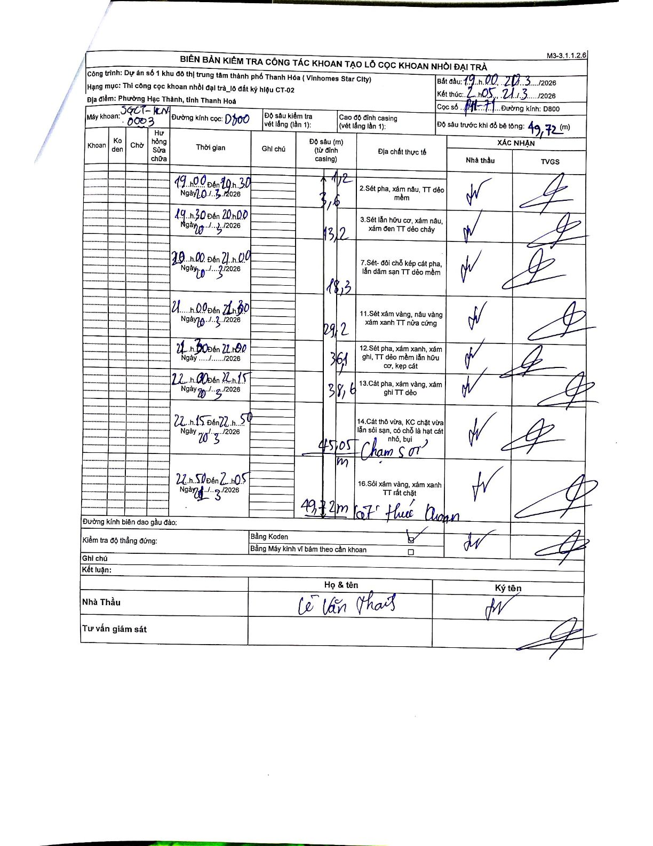
Dự án | Star City Thanh Hóa
Hạng mục | Thi công cọc khoan nhồi, tường vây cho các hạng mục_Lô CT-02
Tên bộ phận | CT-02
Số hiệu cọc | P11-71
Tên Máy khoan | SGCT-KCN0003
Đường kính | D800
Bắt đầu thi công | 19:00 20/03/2026
Kết thúc thi công | 02:05 21/03/2026

Địa chất TT | Đường kính | Mô tả lớp thiết kế | Từ (h) | Đến (h) | Cao độ từ | Cao độ đến | T.Gian (h) | Dài (m) | V (m/h) | Ghi chú
1 | D800 | Sét pha, xám nâu, TT dẻo mềm | 19:00 20/03/2026 | 19:30 20/03/2026 | -1.2 | -3.6 | 0.5 | 2.4 | 4.8
2 | D800 | Sét lẫn hữu cơ, xám nâu, xám đen TT dẻo chảy | 19:30 20/03/2026 | 20:00 20/03/2026 | -3.6 | -13.2 | 0.5 | 9.6 | 19.2
3 | D800 | Sét - đôi chỗ kẹp cát pha, lẫn dăm sạn TT dẻo mềm | 20:00 20/03/2026 | 21:00 20/03/2026 | -13.2 | -18.3 | 1 | 5.1 | 5.1
4 | D800 | Sét xám vàng, nâu vàng xám xanh TT nửa cứng | 21:00 20/03/2026 | 21:30 20/03/2026 | -18.3 | -29.2 | 0.5 | 10.9 | 21.8
5 | D800 | Sét pha, xám xanh, xám ghi, TT dẻo mềm lẫn hữu cơ, kẹp cát | 21:30 20/03/2026 | 22:00 20/03/2026 | -29.2 | -36.1 | 0.5 | 6.9 | 13.8
6 | D800 | Cát pha, xám vàng, xám ghi TT dẻo | 22:00 20/03/2026 | 22:15 20/03/2026 | -36.1 | -38.6 | 0.25 | 2.5 | 10
7 | D800 | Cát thô vừa, KC chặt vừa lẫn sỏi sạn, có chỗ là hạt cát nhỏ, bụi | 22:15 20/03/2026 | 22:50 20/03/2026 | -38.6 | -45.05 | 0.58 | 6.45 | 11.06 | Chạm sỏi
8 | D800 | Sỏi xám vàng, xám xanh TT rất chặt | 22:50 20/03/2026 | 02:05 21/03/2026 | -45.05 | -49.72 | 3.25 | 4.67 | 1.44 | Lọt thước khoan

ẢNH BIÊN BẢN GỐC

